MakeFile
Makefile là gì ?
 | Cấu trúc của makefile
 | các phép toán trong makefile
 |  | = | := | ?=
 | dấu @ trước log echo
 | make -f
 | make file include một file khác
 | biến .PHONY
 | các rule ẩn và rule tường minh
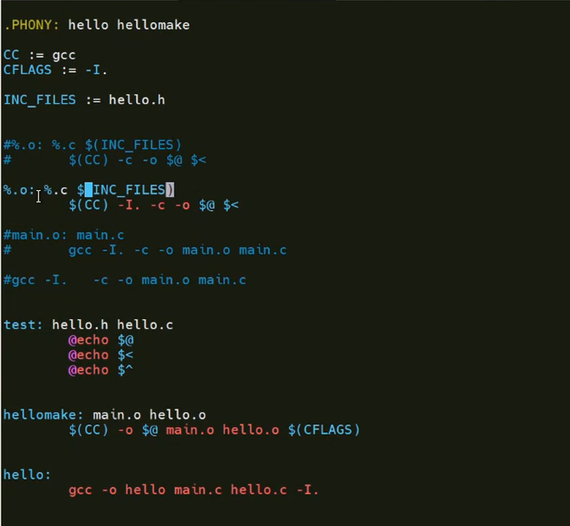
 |  |  | rele ẩn: detect các file thay đổi và build lại
 |  |  | chuyển rule ẩn sang rule tường minh để tránh rủi ro build sót

Biendich
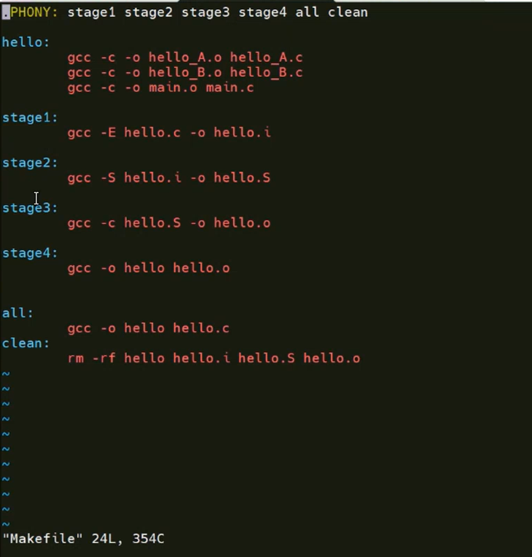
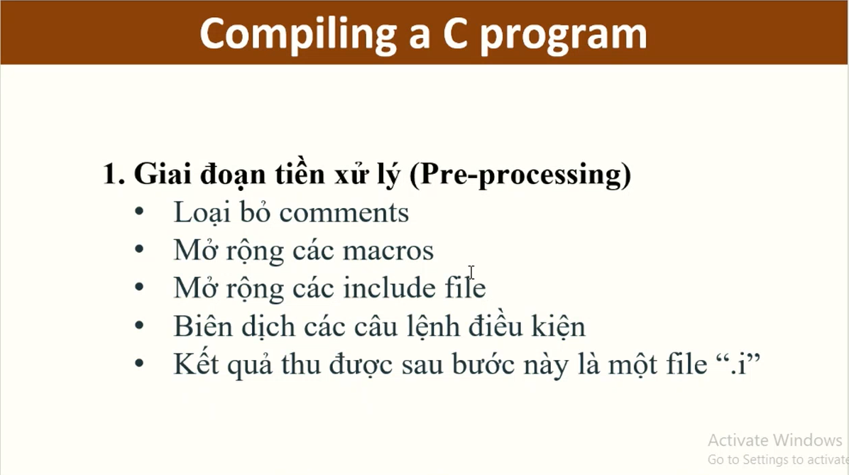

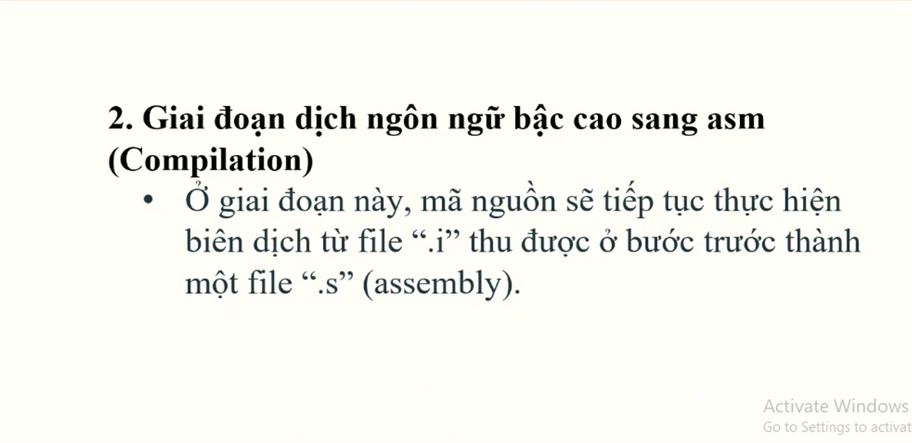

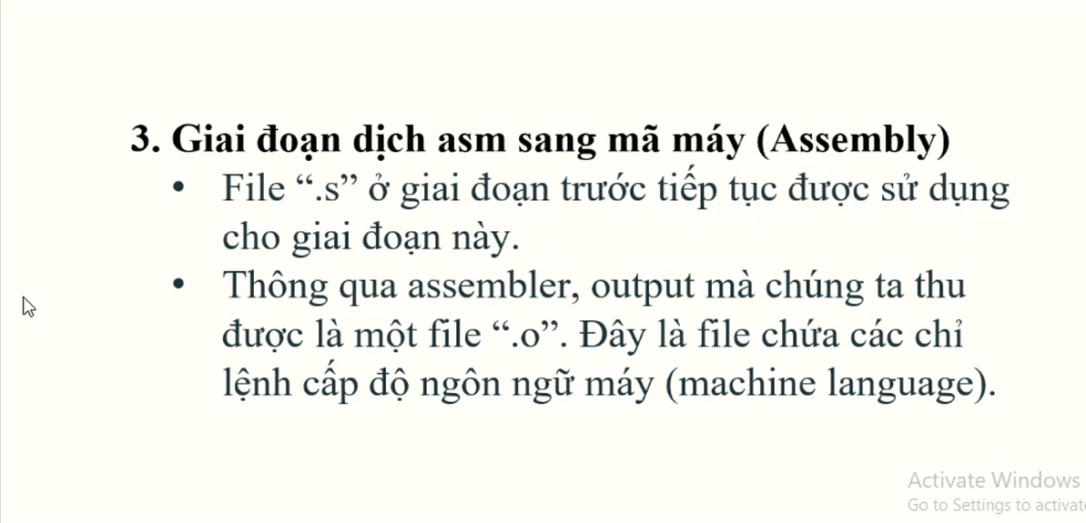

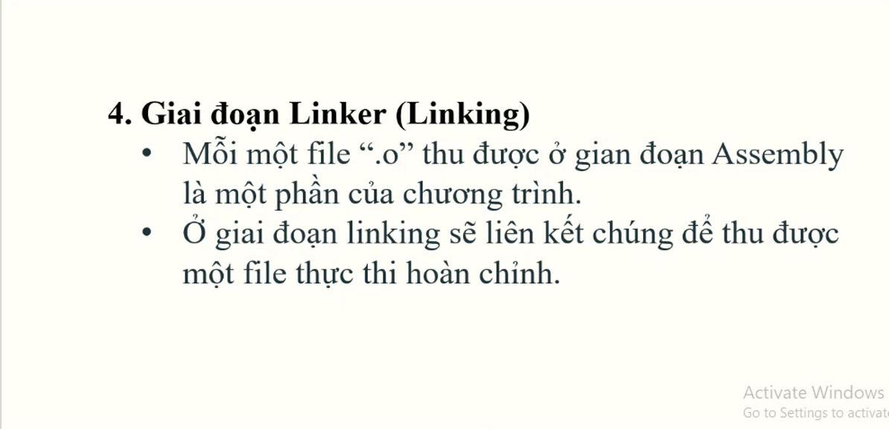
Tại sao lại build ra các file.o trước rồi mới link ra file thực thi
 | -> để có thể tùy chọn các file.o rồi link lại như các mảnh gép của khối lego

StaticLib ShareLib
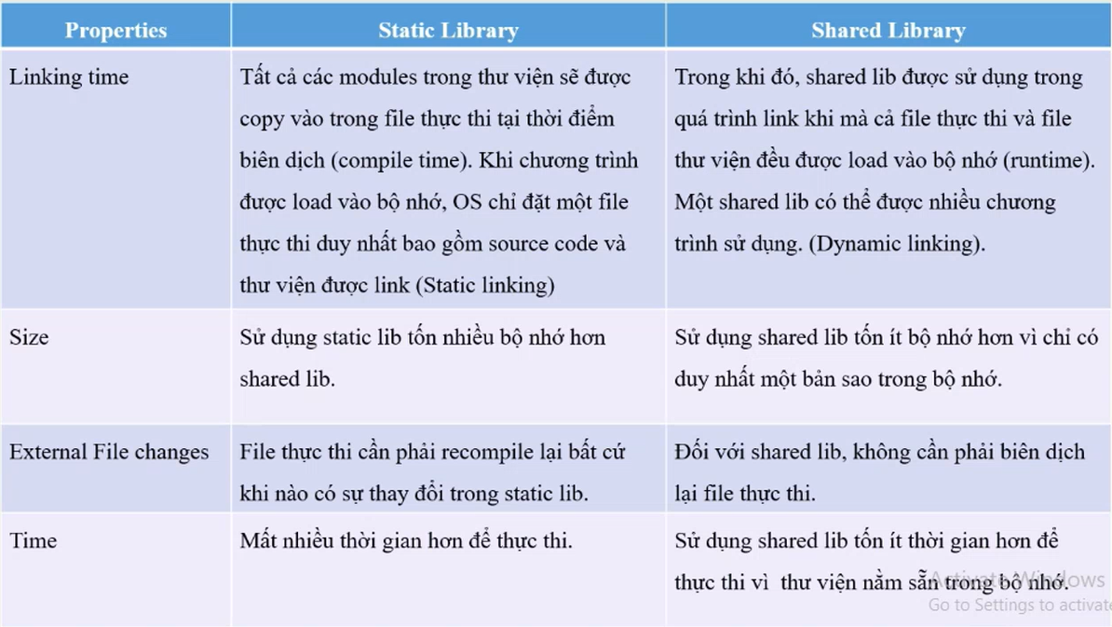

 |  |  |  |  |  | Static Lib load vào RAM hay ổ cứng khi run
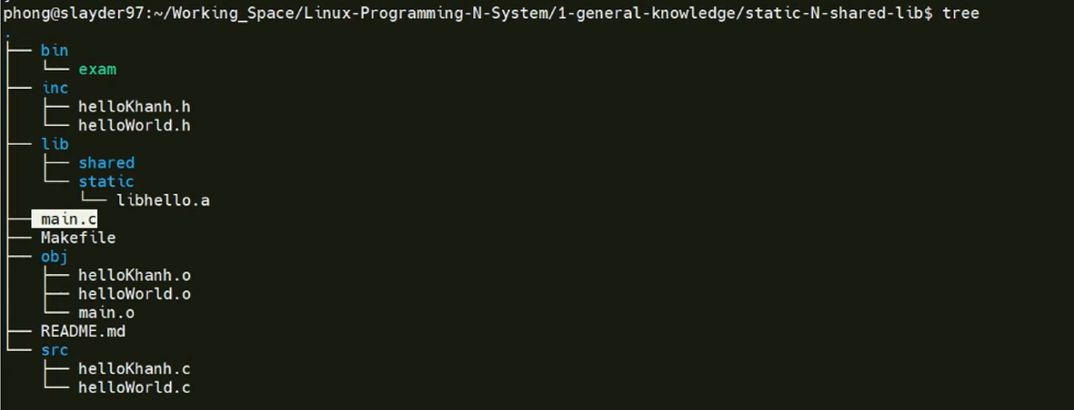
 |  |  |  |  |  |  |  |  |  |  | xây dựng 1 chương trình chuyên nghiệp

tạo và sử dụng file thư viện động, thư viện tĩnh
version của thư viện động -> câu lệnh link
 | tạo make file sử dụng
 |  | Tên |  |  | Vai trò |  | Tạo từ |  | Ví dụ
 |  | Real name |  |  | Tên file thật chứa mã thực thi |  | Biên dịch từ .c hoặc .cpp |  | libXYZ.so.1.0.1
 |  | SONAME |  |  | Tên mà chương trình sẽ tìm khi chạy |  | Symbolic link |  | libXYZ.so.1
 |  | Link name |  |  | Tên dùng khi biên dịch (compile) |  | Symbolic link |  | libXYZ.so

 |  |  |  | Kiểm tra bằng lệnh ls -l:
 |  |  |  |  |  | lrwxrwxrwx 1 user user 16 Jun 5 libXYZ.so -> libXYZ.so.1
 |  |  |  |  |  | lrwxrwxrwx 1 user user 20 Jun 5 libXYZ.so.1 -> libXYZ.so.1.0.0
 |  |  |  |  |  | -rwxr-xr-x 1 user user 12345 Jun 5 libXYZ.so.1.0.0
 |  |  | Ví dụ: |  |  |  |  |  |  | // main.c
 |  |  |  | gcc -fPIC -c hello.c -o hello.o |  |  |  | // hello.c |  | void hello();
 |  |  |  | gcc -shared -Wl,-soname=libhello.so.1 -o libhello.so.1.0.0 hello.o |  |  |  | #include |  | int main() {
 |  |  |  | ln -s libhello.so.1.0.0 libhello.so.1 |  |  |  | void hello() { |  | hello();
 |  |  |  | ln -s libhello.so.1 libhello.so |  |  |  | printf("Hello from shared library!\n"); |  | return 0;
 |  |  |  |  |  |  |  | } |  | }
 |  |  |  | gcc main.c -L. -lhello -o main

 |  |  |  | -L.: Tìm thư viện trong thư mục hiện tại.
 |  |  |  | -lhello: Tìm libhello.so để link.
 |  |  |  | Lúc này, trình biên dịch sẽ dùng libhello.so, nhưng sẽ ghi SONAME là libhello.so.1 vào file thực thi.

